productlist.json
【productlist.json】

ウェアグッズ詳細情報.xlsxからproductlist.jsonを作成 | destination⇒ウェアグッズ詳細情報.xlsx：G:\共有ドライブ\FGSP\#TRDウェアグッズ
(Create productlist.json from wear goods details.xlsx) | destination⇒productlist.json：G:\共有ドライブ\FGSP\#TRDウェアグッズ\wear-goods\assets\json

★注意点(important point)
セルの中で「,」で区切っているものは配列として書き出しができるように。(Cells separated by "," can be exported as an array.)

①
③
⑤
⑦
⑨

⑪
⑬
⑮
⑰
⑲
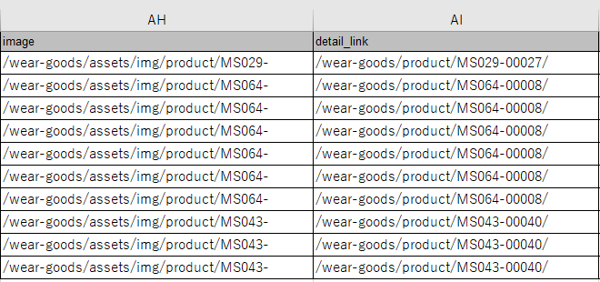
㉑
㉓
使用する列：(Columns to use)
A列（id）
B列（catalog_number）
②
④
⑥
⑧
⑩
⑫
⑭
⑯
⑱
⑳
㉒
㉔
D列（new_arrivals_flg）
E列（limited_edition_flg）
F列（drop_flg）
H列（product_name_ja）
I列（product_name_en）
J列（category）
K列（price_no_tax）
N列（item_description）
AH列（image）
AI列（detail_link）

▽完成系(complete system)
①
②
③
④
⑤
⑥
⑦
⑧
⑨
⑩
⑪
⑫
⑬
⑭
⑮
⑯
⑰
⑱
⑲
⑳
㉑
㉒
㉓
㉔
・
・
・

detail.json
【detail.json】

B列（catalog_number）で同一のものが複数ある場合、M列（parent_flg）に「1」がついているものを親品番とする。
(If there are multiple identical items in column B (catalog_number), the one with "1" in column M (parent_flg) shall be the parent part number.)
ウェアグッズ詳細情報.xlsxからdetail.jsonを作成 | destination⇒ウェアグッズ詳細情報.xlsx：G:\共有ドライブ\FGSP\#TRDウェアグッズ
(Create detail.json from wear goods detail information.xlsx) | destination⇒productlist.json：G:\共有ドライブ\FGSP\#TRDウェアグッズ\wear-goods\assets\json

★注意点(important point)
セルの中で「,」で区切っているものは配列として書き出しができるように。(Cells separated by "," can be exported as an array.)

㉑
①
③
⑤
⑦
⑨
⑪
⑬
⑮
⑰
⑲
㉓
㉕
㉗
㉙
㉛
㉝
②
④
⑥
⑧
⑩
⑫
⑭
⑯
⑱
⑳
㉒
㉔
㉖
㉘
㉚
㉜
㉞
使用する列：(Columns to use)
A列（id）
B列（catalog_number）
D列（new_arrivals_flg）
E列（limited_edition_flg）
F列（drop_flg）
unnecessary
unnecessary
G列（limited_number）
H列（product_name_ja）
I列（product_name_en）
N列（item_description）
K列（price_no_tax）
L列（part_number）
M列（parent_flg）
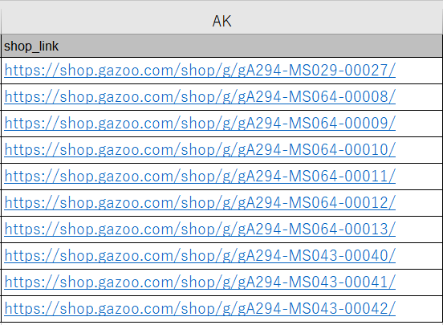
N列（item_description）
㊲
㊴
㊶
㊸
O列（color）
㊱
㊳
㊵
㊷
㊹
P列（detail）
Q列（detail_information）
R列（conformity_information）
S列（conformity_link）
unnecessary
T、V、X、Z、AB、AD （detail_item1～6）
U、W、Y、AA、AC、AE （detail_explanation1～6）
AG（image_txt）
AH（image）
AJ（description）
AK（shop_link）
▽単一商品の場合(For single product)

⑳
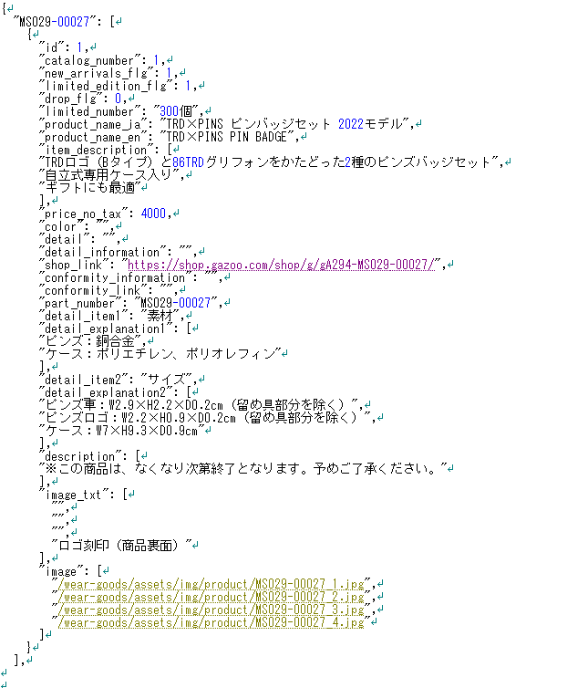
①
②
③
⑤
④
⑥
⑦
⑧
⑨
⑪
⑩
⑫
⑮
⑬
⑯
⑭
㉑
㉒

⑰
㉓
㉔
⑱
㉕
㉗
㉖
㉘
㊸
㊹
㉙
㉛
㉜
㉚
⑲
㉝
㉞
⑳
㉟
㊱

㊶
㊷
㊲
㊳

㊴
㊵

▽複数商品の場合(For multiple products)
赤枠が一つの塊(Red frame is one lump.)

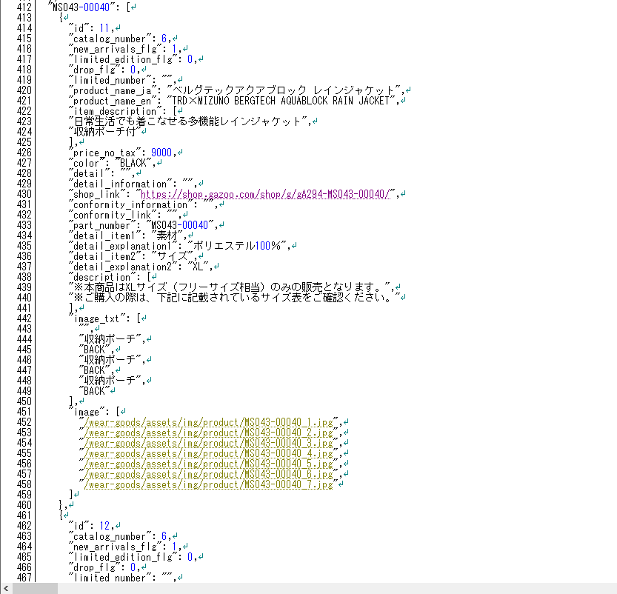
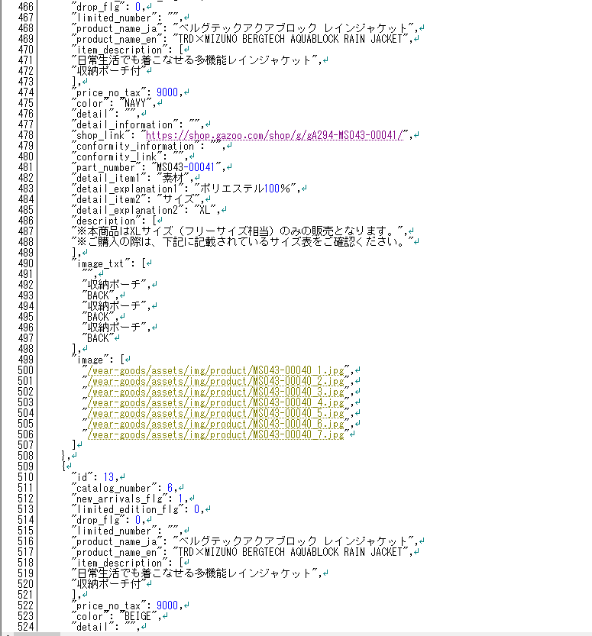
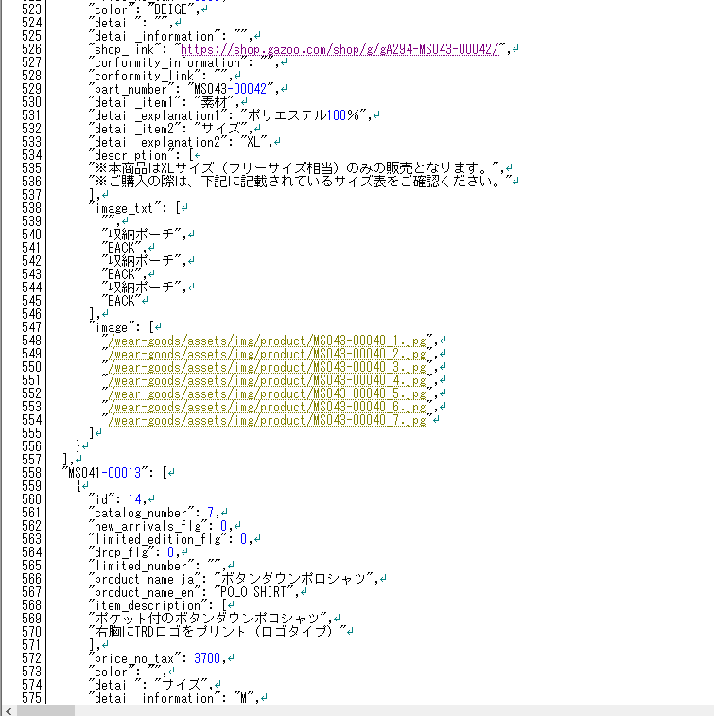

次の商品に続く(Continue to next item)

